상품제안서
애니존 초미니 초경량 블루투스 셀피스틱 셀카봉 삼각대 ANY-T22 | 상품코드: F31282

 |  |  |  |  |  |  | 02-412-0044 | www.easy1.co.kr
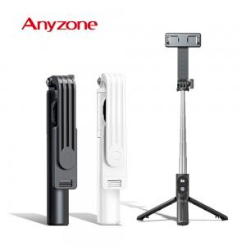

【상세/제작정보】 | 카톤 미만 배송비 3,300원

【인쇄/포장옵션】 | 레이저 / 포장지포장

【공급단가】 | 수량 | 100~ | 300~ | 500~ | 1,000~ | 3,000~
*VAT별도 | 단가 | 7,630원 | 7,500원 | 7,310원 | 7,190원 | 7,000원

【상품 URL】 | https://easy1.co.kr:443/src/goods_detail.php?gdno=31282

